002_処理フロー
【ｱｸﾃｨﾋﾞﾃｨ図】

初期処理

管理費情報画面 《管理費情報_UI · Design》

捜索入力

告知書画面 《告知書_UI · Design》
水道代、電気代情報画面 《水道代、電気代情報_UI · Design》

捜索内容結果画面 《管理費情報》

管理費情報_UI · Design
 | 【 管理費情報 Page 】

管理費情報 PAGE

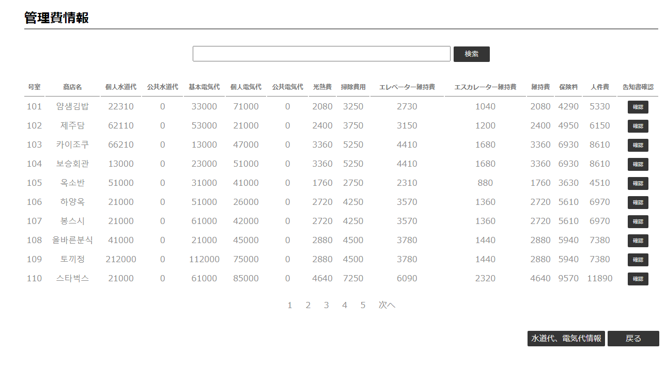
2
（全角）格好いい （半角）101
1

《告知書・UI・Design》
3

4
6

5

コントロール名 |  |  |  | 参照カラム | データ型 | 表示桁数 | 表示形式 | HELP | 必 | 入 | 非表示 | 制御 | 備考 | Ver
1 |  | インプット |  |  | テキスト‐ボックス |  |  |  |  | ○
2 |  | 検索 |  |  | ボタン |  |  |  |  |  |  | ○
3 |  | 確認 |  |  | ボタン |  |  |  |  |  |  | ○
4 |  | ページング |  |  | リンク |  |  |  |  |  |  | ○
5 |  | 水道代、電気代情報 |  |  | ボタン |  |  |  |  |  |  | ○
6 |  | 戻る |  |  | ボタン |  |  |  |  |  |  | ○

 |  |  | ページング

告知書_UI · Design
 | 【 告知書 Page 】

告知書 PAGE

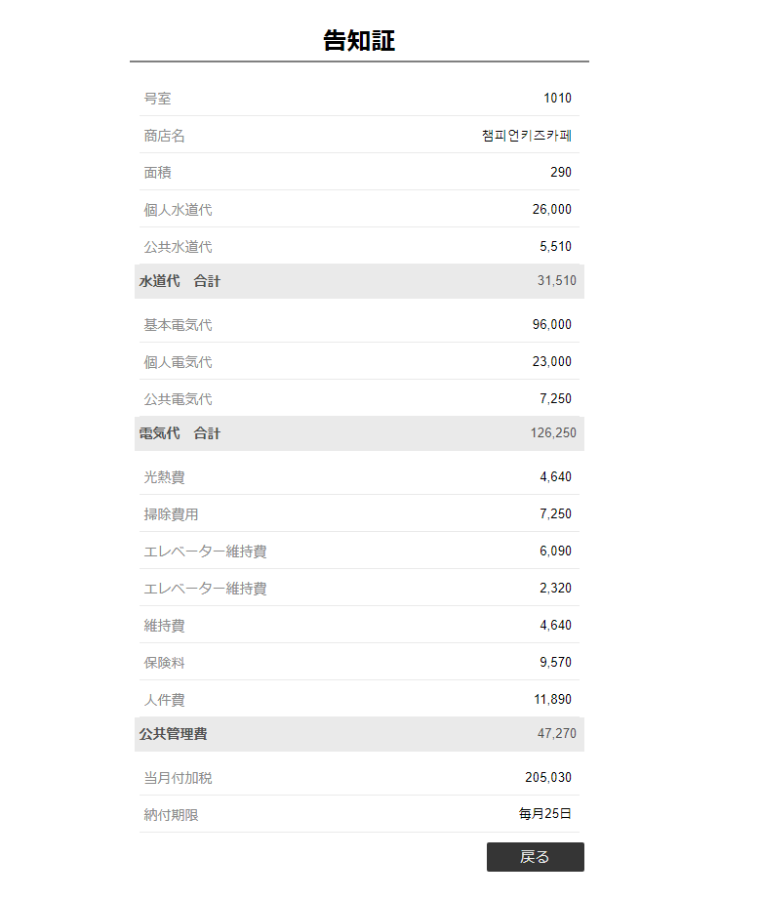

 |  |  |  | ｙｙ

1
《管理費情報 ・UI・Design》

コントロール名 |  |  | 参照カラム |  | データ型 | 表示桁数 | 表示形式 | HELP | 必 | 入 | 非表示 | 制御 | 備考 | Ver
1 |  | 戻る |  |  | ボタン |  |  |  |  |  |  | ○

